Resumen de Datos
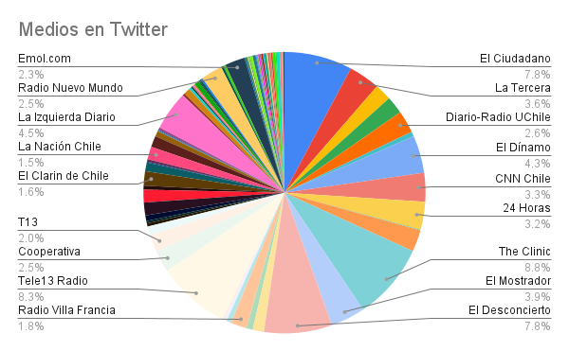
Medio | Cantidad de Posteos Twitter
The Clinic | 96
Tele13 Radio | 91
El Ciudadano | 85
El Desconcierto | 85
La Izquierda Diario Chile | 49
El Dínamo | 47
El Mostrador | 43
La Tercera | 39
CNN Chile | 36
24 Horas | 35
Diario-Radio UChile | 28
Cooperativa | 27
Radio Nuevo Mundo | 27
Resumen | 27
Emol.com | 25
BioBioChile | 22
T13 | 22
Radio ADN | 21
Radio Villa Francia | 20
El Clarin de Chile | 18
CHV Noticias | 16
El Líbero | 16
La Nación Chile | 16
Cambio21 | 14
Publimetro | 14
Agricultura | 11
Interferencia | 11
La Clave | 8
La Hora | 8
Digital Fm Chile | 7
Meganoticias | 7
El Periodista | 6
La Cuarta | 6
La Opiñón | 6
Mapuexpress | 5
El Epicentro | 4
El Siglo | 4
elsoldeiquique | 4
Radio Duna | 4
Radio Pudahuel | 4
AS Chile | 3
CIPER Chile | 3
Diario El Día | 3
El Repuertero | 3
ElObservatodo.cl | 3
GlamoramaCL | 3
LaRed | 3
Página 7 Chile | 3
Portal de Melipilla #NoticiasconOpinión | 3
RedAraucania | 3
RedMaule | 3
Chicureo Hoy | 2
Diario Concepción | 2
El NavegHable | 2
ElVacanudo.cl | 2
Fortín Mapocho | 2
La Prensa Austral | 2
Las Últimas Noticias | 2
Red Arica | 2
Red O'Higgins | 2
RedAntofagasta | 2
Redatacama | 2
RedBiobio | 2
redcoquimbo | 2
RedLosLagos | 2
RedLosRios | 2
RedValparaiso | 2
Diario Antofagasta | 1
Diario Puerto Varas | 1
El Amaule | 1
El Comunicador Noticias | 1
El ConceCuente | 1
El Conquistador 91.3 | 1
ElMagallanews.cl | 1
ElMorrocotudo.cl | 1
La Discusión | 1
La Estrella de Iquique | 1
La Estrella de Valpo | 1
lavozdemaipu | 1
Total | 1091

